유니폼 내역
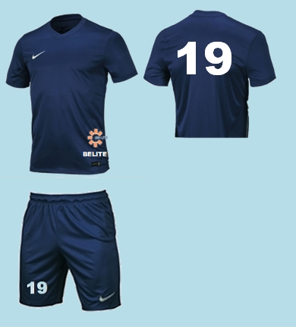 |  |  |  | 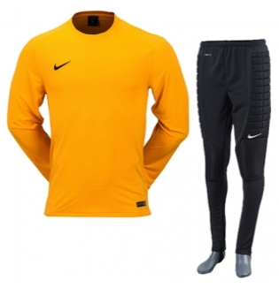
상품명 | 나이키 PARK VI 저지 S/S(725891410)/나이키 PARK II 니트쇼트 WB(725903410) |  |  | 상품명 | 나이키 PARK 골리 II 저지 L/S(588418739)/나이키 패디드 골리 팬츠(480050010)

No | 성명 | 유니폼 사이즈 | 등번호 | No | 성명 | 유니폼 사이즈 | 등번호
1 | 성민수 | 100 | 17 | 1 | 안재덕 | 105 | 1
2 | 박경인 | 100 | 16
3 | 백종일 | 105 | 21
4 | 문병철 | 100 | 7
5 | 김현민 | 105 | 22
6 | 김용태 | 105 | 33
7 | 신동욱 | 105 | 5
8 | 서현준 | 105 | 6
9 | 박병기 | 100 | 11
10 | 김강군 | 105 | 39
11 | 김선웅 | 110 | 21
12 | 심희수 | 110 | 23
13 | 송재석 | 105 | 10
14 | 김정수 | 110
15 | 장정범 | 100 | 8
16 | 김재훈 | 105
17 | 이준표 | 100
18 | 이동훈 | 105

 |  | 100 | 5 |  |  | 105 | 1
 |  | 105 | 9
 |  | 110 | 3
 | 주문 수량 | 17벌 |  |  | 주문 수량 | 1벌

